2023_12_data
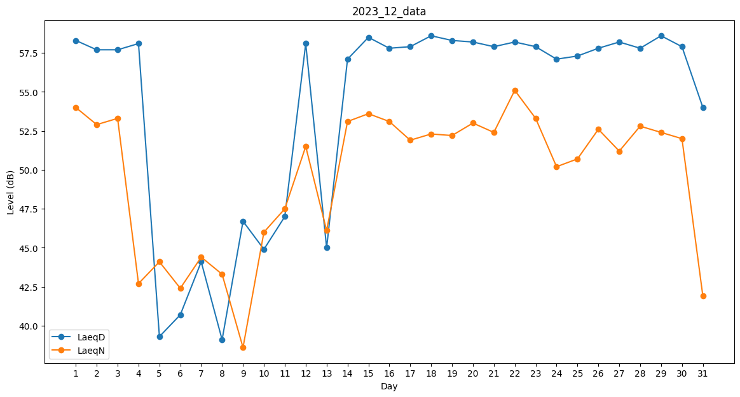
Day | LaeqD | LaeqN
1 | 58.3 | 54
2 | 57.7 | 52.9
3 | 57.7 | 53.3
4 | 58.1 | 42.7
5 | 39.3 | 44.1
6 | 40.7 | 42.4
7 | 44.1 | 44.4
8 | 39.1 | 43.3
9 | 46.7 | 38.6
10 | 44.9 | 46
11 | 47 | 47.5
12 | 58.1 | 51.5
13 | 45 | 46.1
14 | 57.1 | 53.1
15 | 58.5 | 53.6
16 | 57.8 | 53.1
17 | 57.9 | 51.9
18 | 58.6 | 52.3
19 | 58.3 | 52.2
20 | 58.2 | 53
21 | 57.9 | 52.4
22 | 58.2 | 55.1
23 | 57.9 | 53.3
24 | 57.1 | 50.2
25 | 57.3 | 50.7
26 | 57.8 | 52.6
27 | 58.2 | 51.2
28 | 57.8 | 52.8
29 | 58.6 | 52.4
30 | 57.9 | 52
31 | 54 | 41.9

